상품제안서
레스쁘리 스페셜 2P세트 X (마카롱 우산+텀블러(벤스)) | 상품코드: F09110

 |  |  |  |  |  |  | 02-412-0044 | www.easy1.co.kr
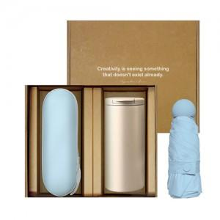 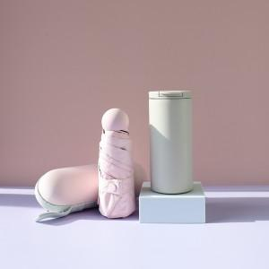

【상세/제작정보】

【인쇄/포장옵션】 | 레이저, 풀칼라 / 포장지포장

【공급단가】 | 수량 | 100~ | 300~ | 500~ | 1,000~ | 3,000~
*VAT별도 | 단가 | 23,760원 | 22,880원 | 22,000원 | 21,120원 | 20,590원

【상품 URL】 | http://www.easy1.co.kr/src/goods_detail.php?gdno=9110

